Practice 2
Diem | Front end
Truong | backend
No | Created User | Category 1 | Attached image | Question | PIC
1 | Diem | Jsp |  | btn_accent, btn_normal, btn_etc được sử dụng trong trường hợp nào? | - btn_normal: dùng cho các button thông thường - btn_accent: dùng cho các button quan trọng, để làm nổi bật nó - btn_etc : dùng cho các button dùng trong form và nằm ngoài phần button của UI
2 | Diem | Jsp | 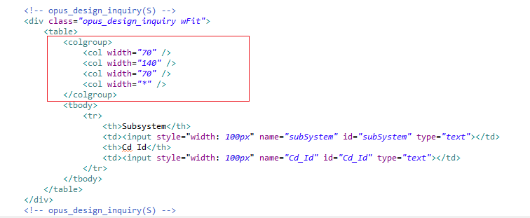 | Colgroup có tác dụng gì? Có bắt buộc phải xài hay không? | - The <colgroup> tag specifies a group of one or more columns in a table for formatting. - The <colgroup> tag is useful for applying styles to entire columns, instead of repeating the styles for each cell, for each row. ( References: + https://www.w3schools.com/html/html_table_colgroup.asp + https://www.w3schools.com/tags/tag_colgroup.asp )
3 | Diem | Jsp |  | Hàm ComsheetObject() để làm gì? | - It's up to the transaction, it will call search page, complete search and return the search result data in string. Or it will call save page to complete saving and return the outcome in string. - When the data received from the server are loaded to IBSheet after a data search method or data save method, the OnLoadData event will be fired for editing or interface with encryption module.
4 | Diem | IBSHEET |  | 1. Hàm GetSearchData() để làm gì? 2. Hàm FormQueryString() để làm gì? 3. Hàm LoadSearchData() để làm gì? 4. GetSearchData() và DoSearch() giống và khác nhau? 5. GetSearchData() và DoSearch() dùng trong trường hợp nào? | - GetSearchData() : Call search page, complete search and return search result data in string. - FormQueryString(): chuyển đổi data của form thành một chuỗi String. - LoadSearchData(): get search data (xml or json) from server (retrieve data from server) and load to IBSheet. - Similar: using PageURL as first parameter, -Differences : GetSearchData() do not load data into IBSheet, if you want, call LoadSearchData() to load data into IBSheet. - DoSearch() : dùng cho tác dụ thông thường là search và hiển thị, GetSearchData() dùng kết quả trả về để làm thêm tác vụ khác.
5 | Diem | IBSHEET |  | 1. Hàm with() dùng để làm gì? 2. Hàm DataInsert() dùng để làm gì? 3. Hàm SearchRow() dùng để làm gì? 4. Hàm LastRow() dùng để làm gì? 5. Hàm SetCellValue() dùng để làm gì? 6. Hàm GetCellValue() dùng để làm gì? 7. Hàm GetSelectRow() dùng để làm gì? | - with() dùng để trỏ đến đối tượng đang xử lý, làm ngắn gọn cú pháp. - DataInsert() thêm một dòng ngay dưới dòng đang chọn. - SearchRows() : Check the total row count returned by a search XML. - LastRow() : trả về giá trị (index) của dòng cuối cùng. - SetCellValue(): để gán giá trị cho một ô(cell) trong sheet. - GetCellValue() : lấy giá trị cụa một ô trong sheet. - GetSelectRow(): lấy giá trị của một dòng (record) đang chọn.
6 | Diem | IBSHEET |  | 1. formObj.f_cmd.value = MULTI01 có tác dụng gì? 2. DoSave() dùng để làm gì? 3. DoSave và GetSaveData() dùng trong trường hợp nào? | - formObj.f_cmd.value = MULTI01 : dùng để xác định hành động là save, insert hay delete. - DoSave(): xử lý hành động lưu dữ liệu vào database - GetSaveData(): để lưu dữ liệu và trả dữ liệu về nhưng để hiển thị thì phải dùng LoadSaveData() và dùng dữ liệu trả về như là một tham số. DoSave(): không có trả về.
7 | Diem | IBSHEET |  | hàm sheet1_OnDbClick() dùng để làm gì? | - Cụ thể là để nếu client đúp chuột vào một dòng nào trong sheet1 thì chúng ta sẽ lấy được những tham số mà chúng ta cần cho tác vụ tiếp theo.
8 | Diem | Js |  | Hàm ComGetEvent() để làm gì? | - Xác định hành động của client là hành động gì.
9 | Diem | Js |  | 1. hàm ComShowCodeMessage() để làm gì? 2. hàm ComShowMessage() để làm gì? | - ComShowCodeMessage(): dùng để hiển thị nội dung theo tham số là code message, nôi dung của mã code được lưu tại CoMessage.js -ComShowMessage(): dùng để hiện thị một nội dung nào đó tùy vào tham số chúng ta truyền vào.
10 | Diem | IBSHEET |  | 1. Type, SaveName, Format để làm gì? 2. Hàm SetEditable() để làm gì? 3. Hàm InitColumns() để làm gì? 4. Hàm SetColProperty() để làm gì? | - Type: xđ kiểu đầu vào, SaveName: tên của một cột ứng với file VO, Format: (định dạng) cách mà dữ liệu trong cột đó hiển thị. - SetEditable(): cho phép chỉnh sửa sheet - InitComlumns(): tạo ra một cái bảng theo định nghĩa của mình - SetColProperty(): xác định một thuộc tính(property) của một cột cụ thể, sau khi đã set thuộc tính này trong InitColumns().
11 | Diem | IBSHEET |  | Hàm ComResizeSheet() để làm gì | - Dùng để chỉnh kích thước của sheet ra cho phù hợp với màn hình. GetDataRowHeight() : check or configure row height of all data rows.
12 | Truong | FW |  | Dùng phần gạch đỏ, gạch đen khi nào? 2 phần này cùng xuất hiện được không? | - Phần vạch đen là để lấy input của client và tìm kiếm dựa trên input đó. - Phần vạch đỏ là để lấy yêu cầu từ client và chuyển dữ liệu thành Object VO.
13 | Truong | FW |  | Giải thích luồng đi của chức năng Save ( ở Back end) | - Đầu tiên là nhận request từ phía client, rồi phân tích và parse dữ liệu về dạng Object tại HTMLAction, rồi sau đó thông qua Event mình đã định nghĩa ở file mapping nên dữ liệu được chuyển về SC, SC xác định Event và điều phối tương ứng theo yêu cầu và gọi hàm tương ứng ở BC, sau đó BC sẽ gọi hàm tương ứng ở DBDAO để xử lý yêu cầu.
14 | Truong | FW |  | Trong thư mục integration có 2 loại file *SQL.java và *SQL.Query. Vậy khi chạy thì system sẽ gọi file nào và file còn lại để làm gì | - File .Query dùng để viết câu truy vấn và sau khi apply sẽ tạo ra một file .java tương ứng để thực hiện truy vấn dữ liệu. Có nghĩa là khi chạy thì hệ thống sẽ gọi file .java, còn file .query là để hộ trợ tạo file .java
15 | Truong | FW | 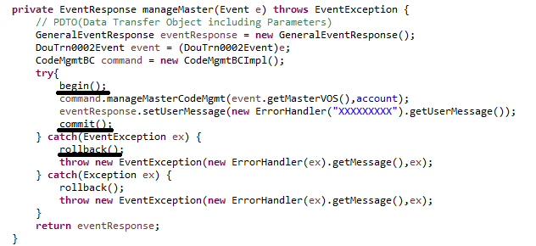 | Các method begin(), commit(), rollback() có ý nghĩa gì? Dùng khi nào? | - Để bắt đầu một transaction, kết thúc một transaction và trong trường hợp có lỗi thì sẽ lưu lại session làm việc đó để dev xử lý.
16 | Truong | FW |  | làm sao file SC trả kết quả về view(jsp) ? | Thông qua GeneralEventResponse
17 | Truong | FW | 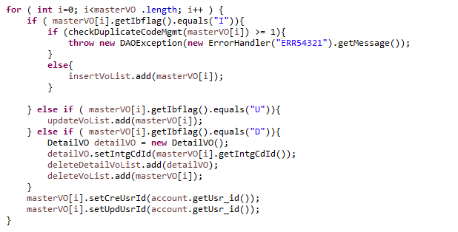 | masterVO[i].getIbflag().equals("I"), masterVO[i].getIbflag().equals("U"), masterVO[i].getIbflag().equals("D") dùng để làm gì? | - Dùng để xác định là insert, update, hay delete.
18 | Truong | FW |  | Giải thích SQLExecuter("").excuteQuery() và SQLExecuter("").excuteBatch() | - .executeQuery(): trả về data dạng DBRowSet, thường dùng cho search. - .executeBatch(): trả về data dưới dạng mảng int.
19 | Truong | FW |  | file HTMLAction có dùng để làm gì? | - Nhận request, phân tích và chuyển đổi data về dưới dạng Object, sau đó chuyển về SC thông qua Event đã định nghĩa và mapping.

